diagrama
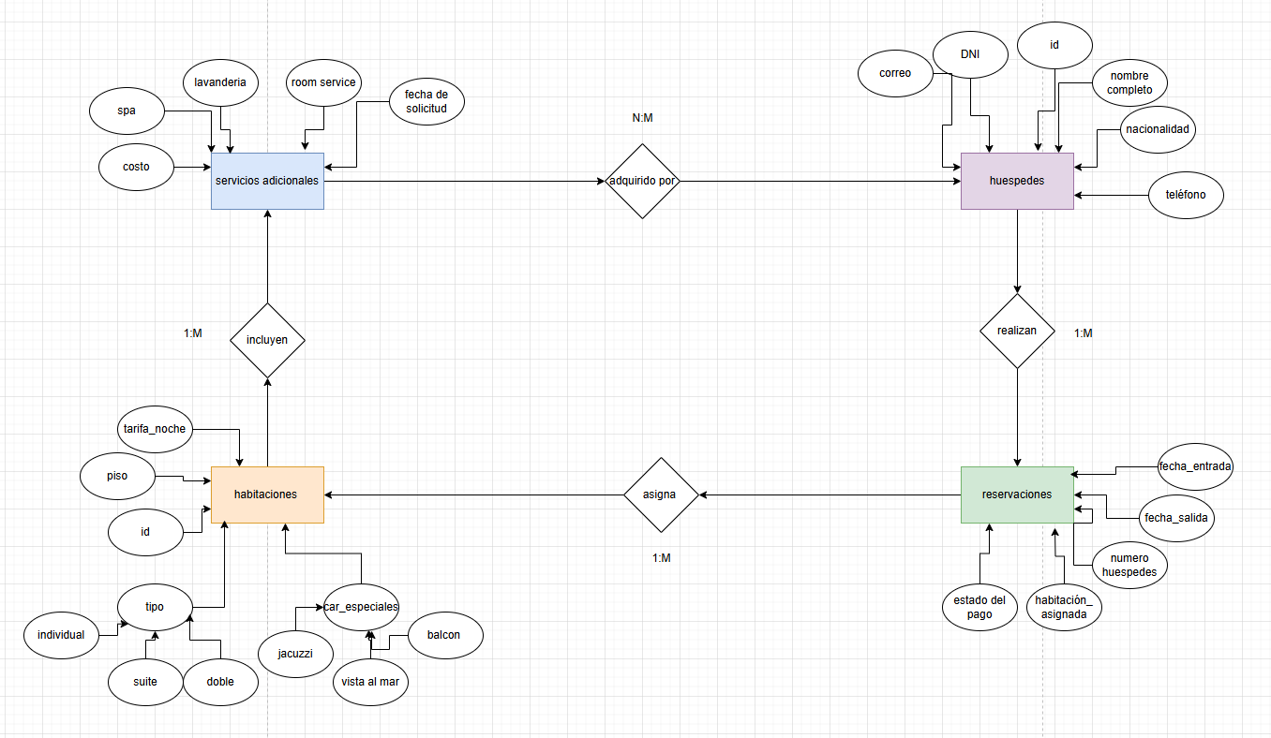

dicionario de datos
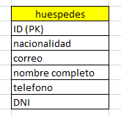
nombre del campo | tipo de dato | longitud | descripcion | restricciones | valores permitidos | valor por defecto
ID | INTEGER | 10 | Identificador del huesped | NOT NULL, PK | numero entero positivo | autoincremental
nacionalidad | TEXT | 40 | indentificador de nacionalidad | NULL | texto | N/A
correo | VARCHAR | 100 | direccion de correo del huesped | NOT NULL, UNIQUE | direccion de email valida | NULL
nombre completo | VARCHAR | 40 | nombre del huesped | NOT NULL | TEXTO | N/A
telefono | INTEGER | 11 | telefono del huesped | NOT NULL | NUMERO ENTERO POSITIVO | N/A
DNI | VARCHAR | 11 | numero de indentidad del huesped | NOT NULL, UNIQUE | numeros y letras | N/A

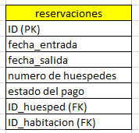
nombre del campo | tipo de dato | longitud | descripcion | restricciones | valores permitidos | valor por defecto
ID (PK) | INTEGER | 10 | identificador de las reservaciones | NOT NULL,PK | numero entero positivo | autoincremental
fecha_entrada | DATE | ___ | fecha de entrada de la reservacion | NOT NULL | formato de fecha valido | CURRENT_DATE
fecha_salida | DATE | ___ | fecha de salida de la reservacion | NOT NULL | formato de fecha valido | CURRENT_DATE
numero de huespedes | INTEGER | 20 | cantidad de huespedes de la reservacion | NOT NULL | numero entero positivo | N/A
estado del pago | VARCHAR | 20 | muestra el estado de pago de la reservacion | NOT NULL | letras y numeros | N/A
ID_huesped (FK) | INTEGER | 10 | Identificador del huesped | NOT NULL, FK | numero entero positivo | autoincremental
ID_habitacion (FK) | INTEGER | 10 | Identificador de la habitacion | NOT NULL, FK | numero entero positivo | autoincremental

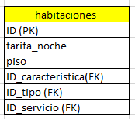
nombre del campo | tipo de dato | longitud | descripcion | restricciones | valores permitidos | valor por defecto
ID | INTEGER | 10 | Identificador de la habitacion | NOT NULL, PK | numero entero positivo | autoincremental
tarifa_noche | DECIMAL | 10.5 | precio unitario por noche | NOT NULL | numero decimal positivo | N/A
Piso | VARCHAR | 40 | piso de la habitacion de instancia | NOT NULL | letras y signos | N/A
ID_caracteristica | INTEGER | 10 | Identificador de caracteristica especial | NOT NULL, FK | numero entero positivo | autoincremental
ID_tipo | INTEGER | 10 | Identificador de tipo de habitacion | NOT NULL, FK | numero entero positivo | autoincremental
ID_servicio | INTEGER | 10 | Identificador de servicio adicional | NOT NULL, FK | numero entero positivo | autoincremental

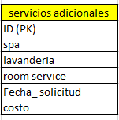
nombre del campo | tipo de dato | longitud | descripcion | restricciones | valores permitidos | valor por defecto
ID | INTEGER | 10 | Identificador de servicio adicional | NOT NULL, PK | numero entero positivo | autoincremental
spa | VARCHAR | 40 | nombre y servicio adicional de la reserva | NOT NULL | Letras y signos | N/A
lavanderia | VARCHAR | 40 | nombre y servicio adicional de la reserva | NOT NULL | Letras y signos | N/A
room service | VARCHAR | 40 | nombre y servicio adicional de la reserva | NOT NULL | Letras y signos | N/A
Fecha_ solicitud | DATETIME | ___ | Fecha de solicitud del servicio | NOT NULL | formato de fecha valido | CURRENT_DATE
costo | DECIMAL | 10.5 | precio unitario por servicio adicional | NOT NULL | numero decimal positivo | N/A

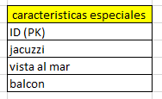
nombre del campo | tipo de dato | longitud | descripcion | restricciones | valores permitidos | valor por defecto
ID (PK) | INTEGER | 10 | Identificador de caracteristica especial | NOT NULL, PK | numero entero positivo | autoincremental
jacuzzi | VARCHAR | 40 | nombre y caracteristica especial de la habitacion | NOT NULL | Letras y signos | N/A
vista al mar | VARCHAR | 40 | nombre y caracteristica especial de la habitacion | NOT NULL | Letras y signos | N/A
balcon | VARCHAR | 40 | nombre y caracteristica especial de la habitacion | NOT NULL | Letras y signos | N/A

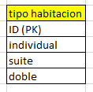
nombre del campo | tipo de dato | longitud | descripcion | restricciones | valores permitidos | valor por defecto
ID (PK) | INTEGER | 10 | Identificador del tipo de habitacion | NOT NULL, PK | numero entero positivo | autoincremental
individual | VARCHAR | 40 | descripcion del tipo de habitacion | NOT NULL | Letras y signos | N/A
suite | VARCHAR | 40 | descripcion del tipo de habitacion | NOT NULL | Letras y signos | N/A
doble | VARCHAR | 40 | descripcion del tipo de habitacion | NOT NULL | Letras y signos | N/A

